最初にお読みください！
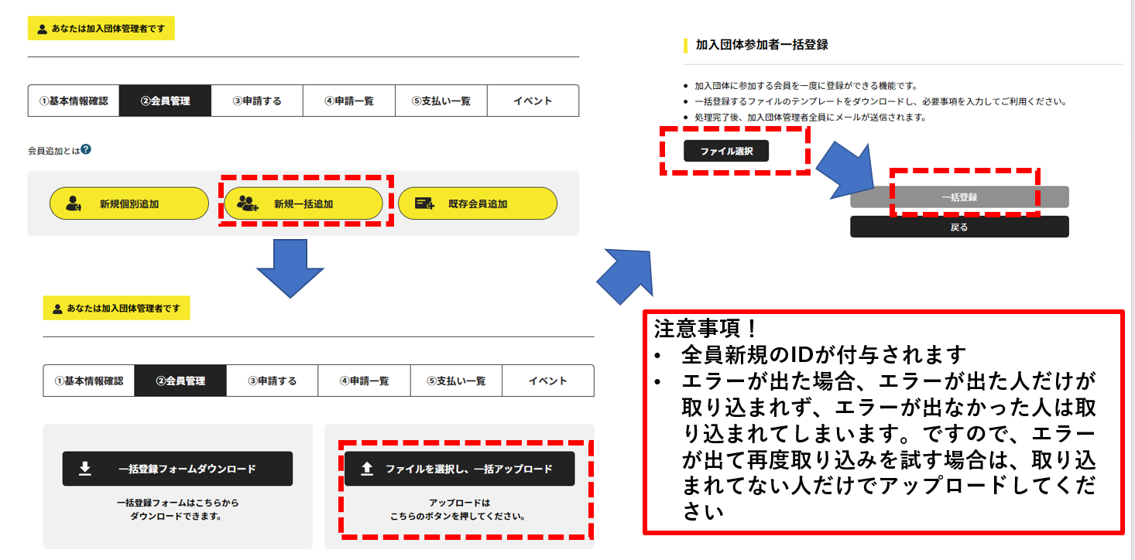
<手順の説明>
１．「入力シート」に入力してください
２．取り込み用の形式のデータが「出力シート」に反映されます
３．データがある行だけを選択して、コピー→新規のファイルを開いて貼り付ける（↓のイメージ）
＊なにもデータがない「行」もコピーして貼り付けると余計な「,」が入ってしまい、エラーになります。

４．貼り付けた新規のファイルを任意のファイル名をつけて、「CSV UTF-8（コンマ区切り）（*.csv）」の形式で保存する

５．４で保存したCSVファイルを登録システムにアップロードする

入力シート
 | 氏名（姓） | 氏名（名） | フリガナ（姓） | フリガナ（名） | 英字（姓） | 英字（名） | 性別 | 生年月日 | 国籍 | 学年 | 県登録番号
 | 必須 | 必須 | 必須 | 必須 |  |  | 必須 | 必須
サンプル | 陸連 | 太郎 | リクレン | タロウ | RIKUREN | Taro | 男 | 2008-09-20 | 日本 | 中学2 | 333
1
＊必須項目は2行目に必須と書いてある項目のみです
＊国籍、学年はリストから選択してください
＊生年月日の書式は2008/9/20（yyyy/mm/dd）です
2
3
4
5
新規一括追加を使用すると、全て新規のIDが
付与されてしまいます！
記録DBと連携できなくなります。
ご理解の上ご使用ください。
6
7
8
9
10
11
12
13
14
15
16
17
18
19
20
21
22
23
24
25
26
27
28
29
30
31
32
33
34
35
36
37
38
39
40
41
42
43
44
45
46
47
48
49
50
51
52
53
54
55
56
57
58
59
60
61
62
63
64
65
66
67
68
69
70
71
72
73
74
75
76
77
78
79
80
81
82
83
84
85
86
87
88
89
90
91
92
93
94
95
96
97
98
99
100
101
102
103
104
105
106
107
108
109
110
111
112
113
114
115
116
117
118
119
120
121
122
123
124
125
126
127
128
129
130
131
132
133
134
135
136
137
138
139
140
141
142
143
144
145
146
147
148
149
150
151
152
153
154
155
156
157
158
159
160
161
162
163
164
165
166
167
168
169
170
171
172
173
174
175
176
177
178
179
180
181
182
183
184
185
186
187
188
189
190
191
192
193
194
195
196
197
198
199
200

出力シート
氏名（姓） | 氏名（名） | フリガナ（姓） | フリガナ（名） | 英字（姓） | 英字（名） | 性別 | 生年月日 | 郵便番号 | 都道府県 | 市区町村 | 番地・建物名 | 携帯電話番号 | 国籍 | 学年 | 卒業高校名 | 卒業中学名 | E-mail配信希望 | 勤務先名 | 勤務先郵便番号 | 勤務先都道府県 | 勤務先市区町村 / 番地 / 建物名 | 在籍学校名 | 在籍学校都道府県 | 障がいのクラス | 会員基本情報備考 | 実施している種目 | 興味がある種目 | 属性 | 学年 | 登録番号 | 指導者チェック | 役職名

データが存在する行だけをコピーして新規のファイルに貼り付けてください！
データがない行もコピーすると取り込み時にエラーが発生します。

